사용자
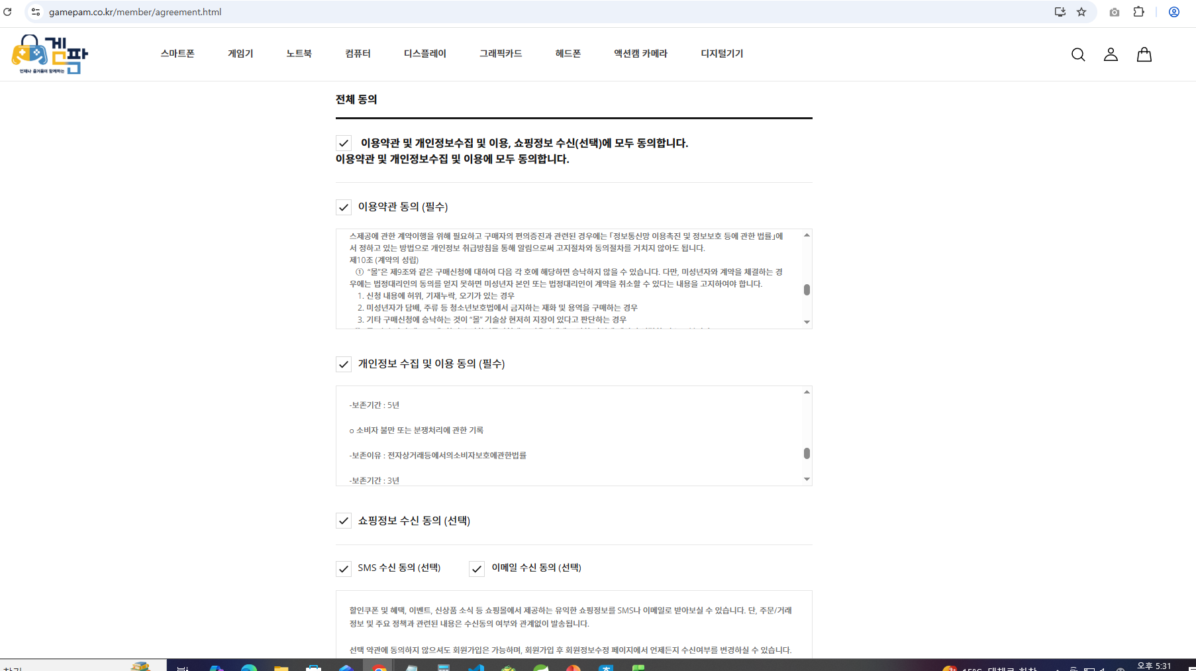
회원 테이블(tbl_member)
Column | Data Type | Default | PK | NN | Comment
mb_no | int |  |  |  | 회원번호(자동 증가)
mb_id | char(20) |  | O |  | 회원 아이디
mb_pwd | varchar(100) |  |  | O | 회원 비밀번호
mb_name | varchar(30) |  |  | O | 이름
mb_nickname | varchar(30) |  |  | O | 별명
mb_phone | char(13) |  |  | O | 전화번호
mb_mail | varchar(50) |  |  | O | 메일
mb_zipcode | char(5) |  |  | O | 우편번호 (검색하기)
mb_address | varchar(200) |  |  | O | 주소
mb_birth | datetime |  |  |  | 생년월일
mb_gender | char(1) |  |  |  | 성별(m, w, n)
mb_grade | tinyint | 0 |  |  | 등급
mb_state | int | 1 |  |  | 회원여부(상태)(0:비회원, 1:회원, 2:휴면회원)
mb_regdate | datetime |  |  |  | 등록일
mb_moddate | datetime |  |  |  | 수정일

unique (mb_nickname)
) comment '사용자 테이블';

게임기(자산)
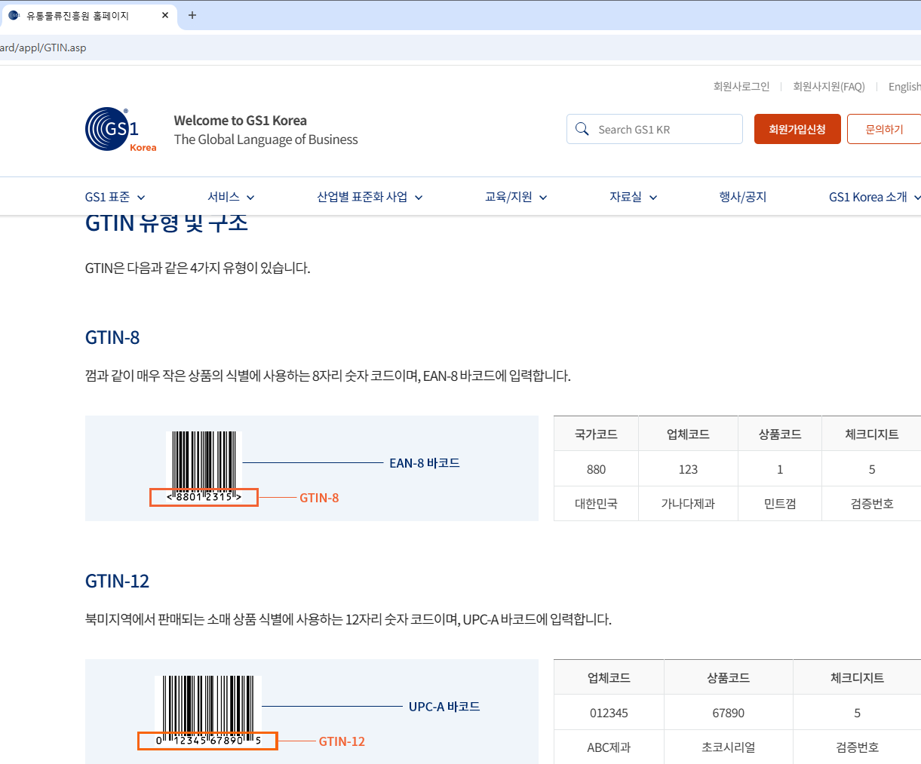
게임기 테이블(tbl_goods)
Column | Data Type | Default | PK | FK | NN | Comment
gds_no | int |  |  |  | auto_increment | 상품번호
staff_id | char(20) |  |  | O | O | 직원 아이디
gds_type | varchar(20) |  |  |  | O | 상품유형
gds_name | varchar(50) |  |  |  | O | 상품이름
gds_thumbnail | varchar(100) |  |  |  |  | 상품사진
gds_rental_price | int |  |  |  |  | 대여가격
gds_manufac_com | varchar(50) |  |  |  |  | 제조사
gds_year | char(10) |  |  |  |  | 출시연도
gds_content | text |  |  |  |  | 상품상세설명
gds_call_number | varchar(30) |  |  |  | O | 청구기호
gds_rent_able | int | 0 |  |  |  | 대여가능여부(0:불가 1:대여중 2:입고 대기중) - 사전 예약
gds_rent_length | int | 3 |  |  |  | 대여기간(최소 3일)
gds_regdate | datetime |  |  |  |  | 등록일
gds_moddate | datetime |  |  |  |  | 수정일
primary key (gds_no),
foreign key (staff_id) references tbl_staff (staff_id)
) comment '도서 테이블';

※ 배송비 항목도 추가해야 하나 고민

